Matriz de Escenarios de Prueba
Matriz de Escenarios de Prueba

ID CASO DE USO | CASO DE PRUEBA | CARACTERÍSTICAS RELEVANTES | VALORES A CONSIDERAR | COMPONENTE AFECTADO | ENTRADA | SALIDA | COMENTARIOS
US001-1 | Validacion Complemento Correcta sin pagos pendientes por validar. | Se realiza la validacion correcta con facturas sin pagos pendientes por validar. | Estatus Hold facturas no pagadas. Pagos en estatus 0 o 3. Proveedor en Reporte exclusion. | ValidationPaymentsAPBiz->BpelValidateAttachmentsAP | • Proveedor en Reporte REPSE 100. • Reporte OTBI sin Pagos con estatus en 0 (error). • Reporte OTBI con facturas no pagadas con Hold "N". • No Existe en Reporte de Exclusion. | Succeeded
US001-2 | Notificacion suspensión de Pagos | La Prueba debe Realizar la retencion de las facturas no pagadas del proveedor , cuando se realiza el envio de notifiaciones de suspencion. | Para esta prueba partimos te un escenario donde tenemos Facturas no pagadas con plazos retenidos. No se debe contar con mas pagos en estatus 0 o 3. No debe estar el proveedor en la lista de Exclusion | ValidationPaymentsAPBiz->BpelSendPaymentsAP | • Proveedor en Reporte REPSE 100. • Reporte OTBI sin Pagos con estatus en 0 (error). • Reporte OTBI con facturas no pagadas con Hold "N". • No Existe en Reporte de Exclusion. | Succeeded
US001-3 | Validacion Complemento Correcta sin pagos pendientes por validar. | Se realiza una validacion correcta pero el proceso debe retener los plazos de las facturas no pagadas debido a que se cuenta con un pago en estatus 3 o 0. | Estatus Hold facturas no pagadas. Pagos en estatus 0 o 3. Proveedor en Reporte exclusion. | ValidationPaymentsAPBiz->BpelValidateAttachmentsAP | • Proveedor en Reporte REPSE 100. • Reporte OTBI con Pago con estatus en 0 (error). • Reporte OTBI con facturas no pagadas con Hold "N". • No Existe en Reporte de Exclusion. | Succeeded
US001-4 | Notificacion Validacion Manual. | La Prueba debe Quitar la retencion de las facturas no Pagadas, cuando se realiza el envio de notifiaciones de validacion manual | Para esta prueba partimos te un escenario donde tenemos Facturas no pagadas con plazos retenidos. No se debe contar con mas pagos en estatus 0 o 3. No debe estar el proveedor en la lista de Exclusion | ValidationPaymentsAPBiz->BpelSendPaymentsAP | • Proveedor en Reporte REPSE 100. • Reporte OTBI sin Pagos con estatus en 0 (error). • Reporte OTBI con facturas no pagadas con Hold "Y". • No Existe en Reporte de Exclusion. | Succeeded
US001-5 | Notificacion Estatus suspencion de pagos exclusion | Esta prueba muestra el resultado de suspension de pagos, pero no retiene facturas no pagadas ya que se encuentra en lista de exclusion. | Estatus Hold facturas no pagadas. Pagos en estatus 0 o 3. Proveedor en Reporte exclusion. | ValidationPaymentsAPBiz->BpelValidateAttachmentsAP | • Proveedor en Reporte REPSE 100. • Reporte OTBI sin Pagos con estatus en 0 (error). • Reporte OTBI con facturas no pagadas con Hold "N". • Existe en Reporte de Exclusion. | Succeeded
US001-6 | Ejecucion proceso manual REPSE Retiene. | Se ejecuta manualmente la inetgracion desde boton APEX y debe retener facturas no pagadas de proveedores en reporte REPSE con completado menor al 100. | Reporte REPSE Reporte Exclusion Pagos pendientes | ValidationPaymentsAPBiz->BpelUpdateSupplierInvoicesInstallmentsAP | • Reporte REPSE. •Reporte Exclusion. •Reporte pagos pendientes. | Succeeded
US001-7 | Ejecucion proceso manual REPSE Retiene Retenciones por Exclusion. | La Prueba debe Realizar la retencion de las facturas no pagadas del proveedor , cuando se realiza el envio de notifiaciones de suspencion. | Reporte REPSE Reporte Exclusion Pagos pendientes | ValidationPaymentsAPBiz->BpelUpdateSupplierInvoicesInstallmentsAP | • Reporte REPSE. •Reporte Exclusion. •Reporte pagos pendientes. | Succeeded
US001-8 | Ejecucion proceso REPSE No libera Retencion por pago pendiente. | Se realiza una validacion correcta pero el proceso debe retener los plazos de las facturas no pagadas debido a que se cuenta con un pago en estatus 3 o 0. | Reporte REPSE Reporte Exclusion Pagos pendientes | ValidationPaymentsAPBiz->BpelUpdateSupplierInvoicesInstallmentsAP | • Reporte REPSE. •Reporte Exclusion. •Reporte pagos pendientes. | Succeeded
US001-9 | Ejecucion de proceso manual REPSE correcto Libera Retenciones. | La Prueba debe Quitar la retencion de las facturas no Pagadas, cuando se realiza el envio de notifiaciones de validacion manual | Reporte REPSE Reporte Exclusion Pagos pendientes | ValidationPaymentsAPBiz->BpelUpdateSupplierInvoicesInstallmentsAP | • Reporte REPSE. •Reporte Exclusion. •Reporte pagos pendientes. | Succeeded
US001-10 | Ejecucion proceso manual EXCLUSION. | Esta prueba muestra el resultado de suspension de pagos, pero no retiene facturas no pagadas ya que se encuentra en lista de exclusion. | Reporte REPSE Reporte Exclusion Pagos pendientes | ValidationPaymentsAPBiz->BpelUpdateSupplierInvoicesInstallmentsAP | • Reporte REPSE. •Reporte Exclusion. •Reporte pagos pendientes. | Succeeded

Script de Pruebas
Escenarios de Pruebas Integrales de Sistema para <Área> Script de Pruebas

ID CASO DE USO | TIPO DE PRUEBA | ID CASO DE PRUEBA | CASO DE PRUEBA | DESCRIPCIÓN | PRE-REQUISITOS | NO. PASO | DESCRIPCIÓN DEL PASO | RESULTADO ESPERADO | ESTATUS | PRIORIDAD | DATOS REQUERIDOS PARA PRUEBA

US001-1
Validacion Complemento Correcta sin pagos pendientes por validar.
1. Validacion Complemento Valores Iniciales. • Reporte OTBI sin Pagos con estatus en 0 (error). • Reporte OTBI con facturas no pagadas con Hold "N". • No Existe en Reporte de Exclusion. |  | 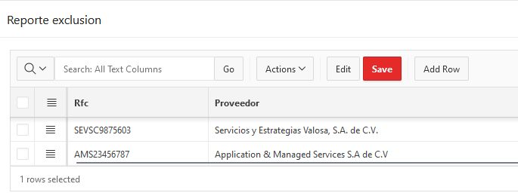
2. Se realiza el envio de respuesta del correo de error o solicitud de adjuntos a validar. | 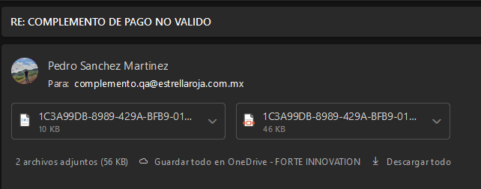
3. Se recibe correo de respuesta de la integracion. • Notificación con estatus de Validado. • Reporte APEX con estatus de Validado. • Reporte OTBI sin Pagos con estatus en 0 (error). • Reporte OTBI con facturas no pagadas con Hold "N". • Facturas sin Plazos Retenidos. | 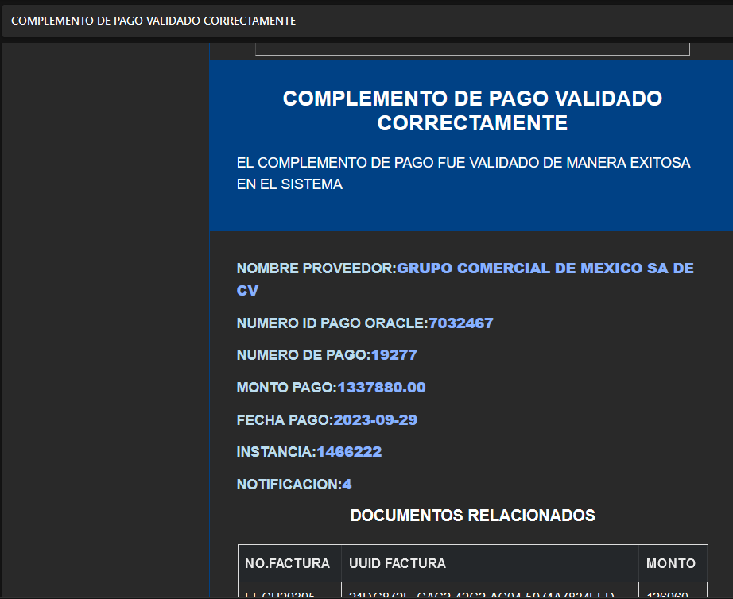 | 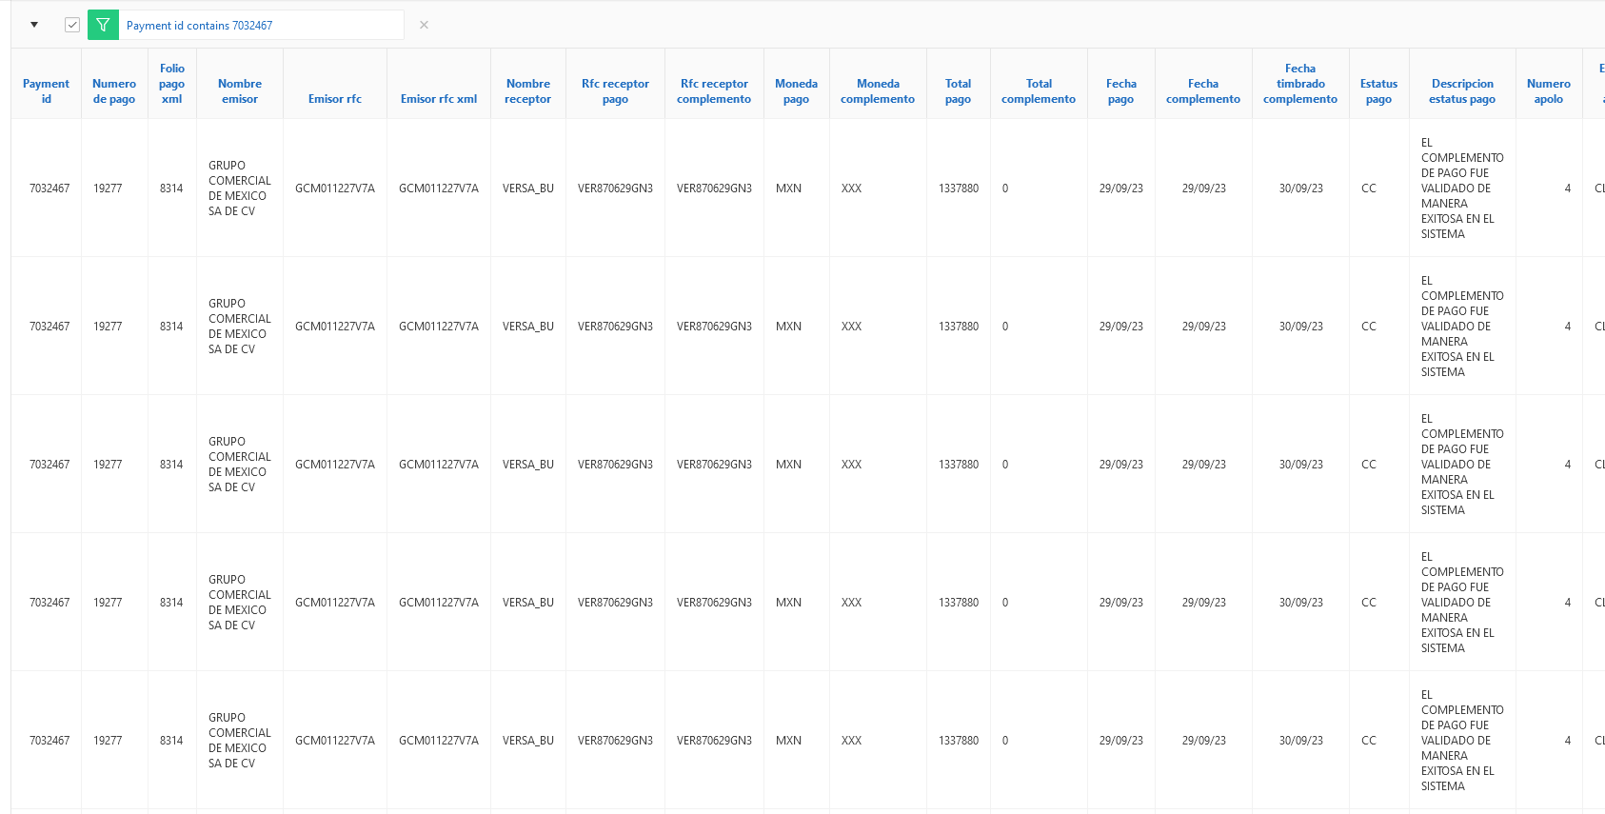 | 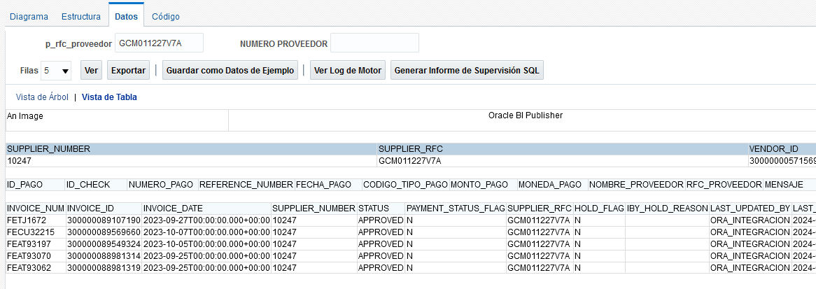 | 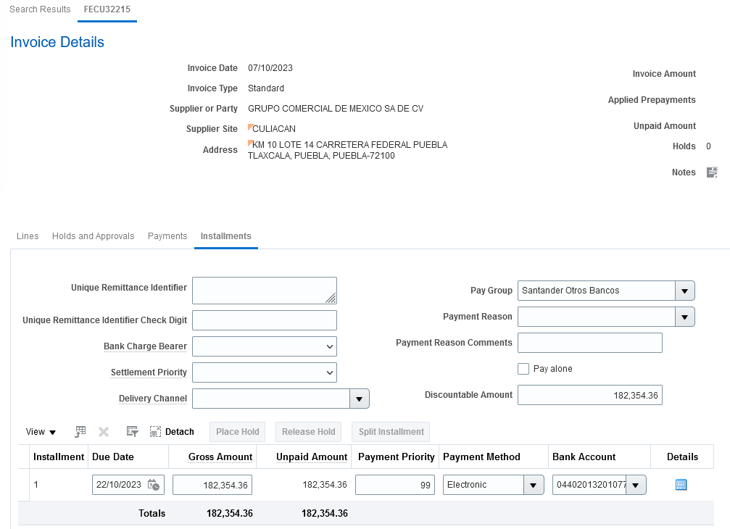

US001-2
Notificacion Estatus suspencion de pagos
1. Notificacion Estatus suspencion de pagos. • Reporte OTBI sin Pagos con estatus en 0 (error). • Reporte OTBI con facturas no pagadas con Hold "N". • No Existe en Reporte de Exclusion. |  | 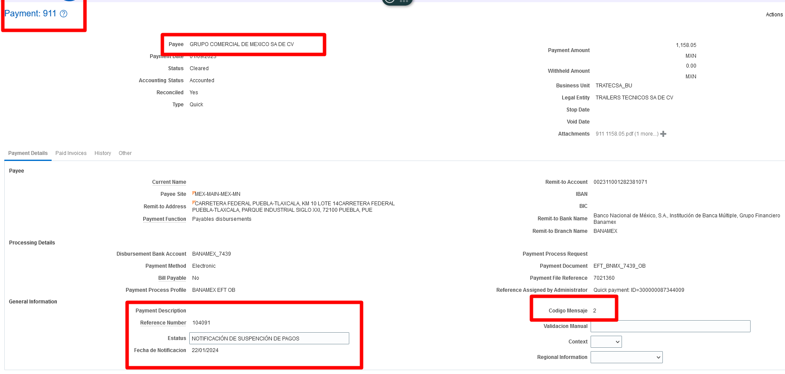
2. Se realiza el envio de request en la peticion del servicio http://ersoaprod02lab-soa-0.snproduccin.vcner.oraclevcn.com:9073/soa-infra/services/DEV/ValidationPaymentsAPBiz/ValidationPaymentsBiz?WSDL peracion:SendPaymentsAP | 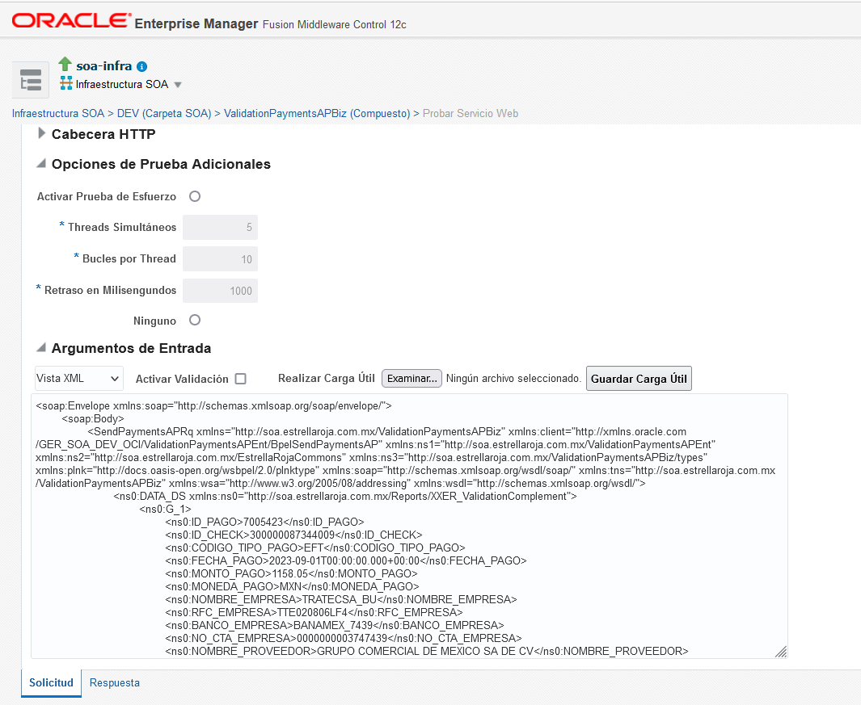
3. Se recibe correo de respuesta de la integracion. • Notificación con estatus de Error. • Reporte APEX con estatus de Error. • Reporte OTBI con Pago con estatus en 0 (error). • Reporte OTBI con facturas no pagadas con Hold "Y". • Facturas con Plazos Retenidos. |  | 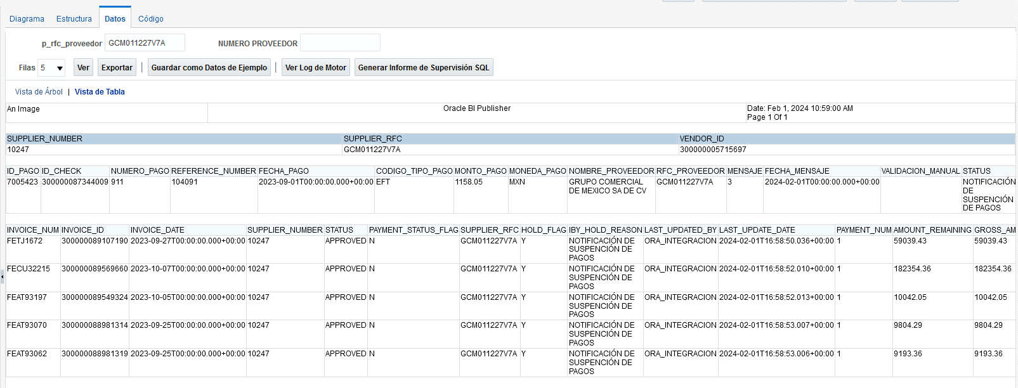 | 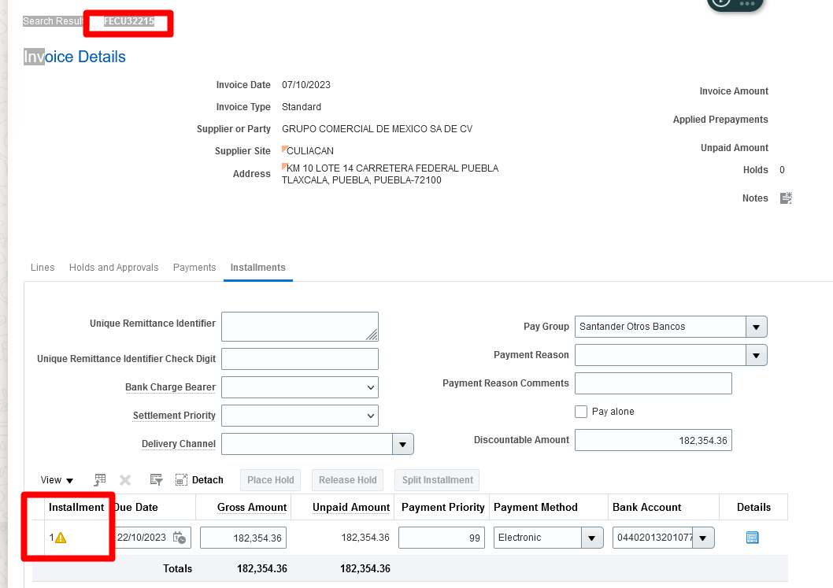

US001-3
Validacion Complemento Correcta con pagos pendientes por validar.
1. Validacion Complemento Valores Iniciales. • Reporte OTBI sin Pagos con estatus en 0 (error). • Reporte OTBI con facturas no pagadas con Hold "N". • No Existe en Reporte de Exclusion. | 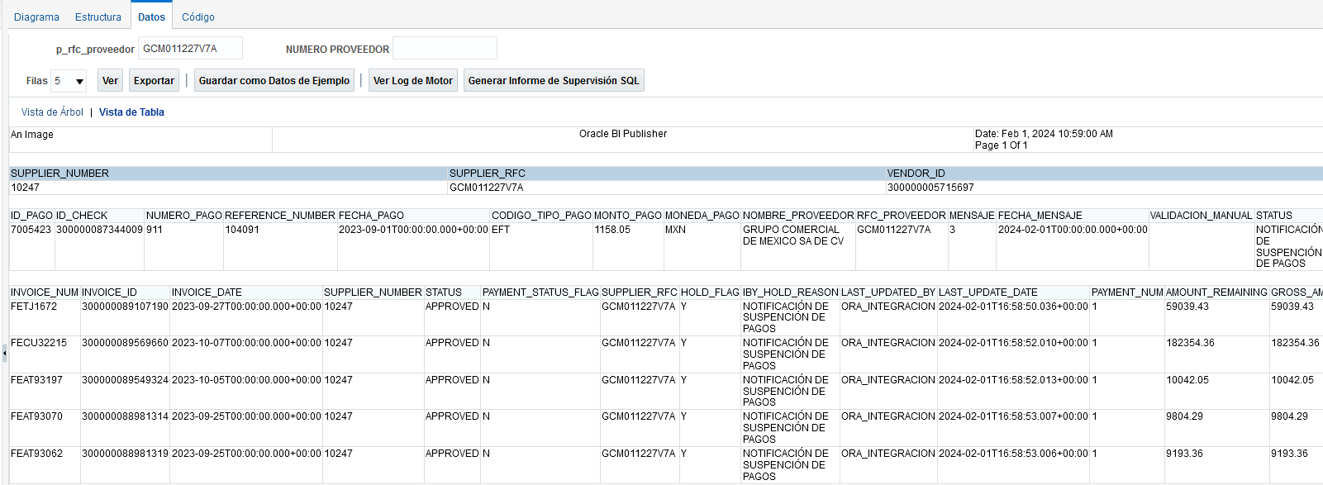
2. Se realiza el envio de respuesta del correo de error o solicitud de adjuntos a validar.
3. Se recibe correo de respuesta de la integracion. • Notificación con estatus de Error. • Reporte APEX con estatus de Error. • Reporte OTBI con Pago con estatus en 0 (error). • Reporte OTBI con facturas no pagadas con Hold "Y". • Facturas Con Plazos Retenidos. | 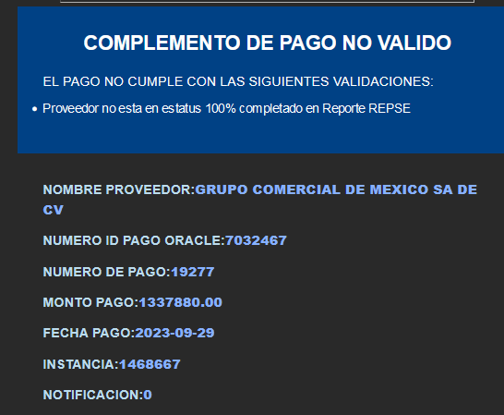 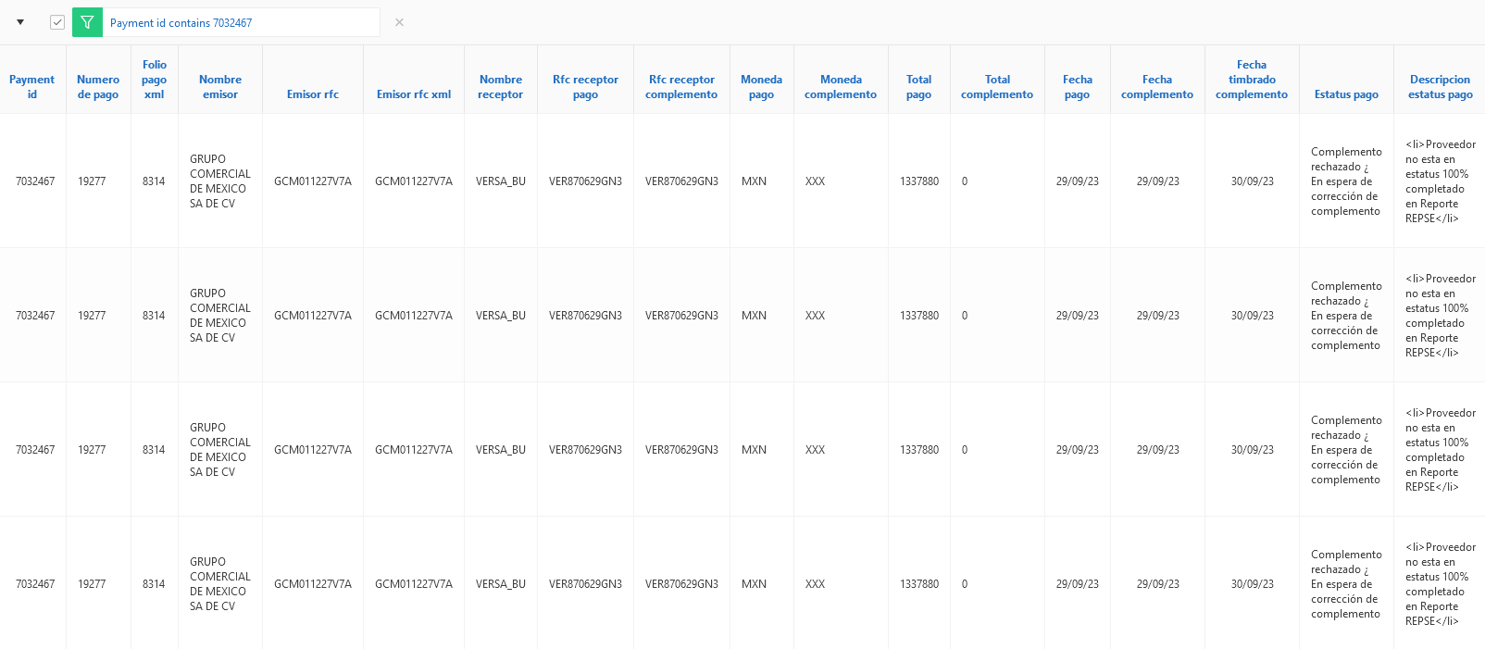 | 

US001-4
Notificacion validacion manual
1. Validacion Complemento Valores Iniciales. • Reporte OTBI sin Pagos con estatus en 0 (error). • Reporte OTBI con facturas no pagadas con Hold "Y". • No Existe en Reporte de Exclusion.
2. Se realiza el envio de request en la peticion del servicio http://ersoaprod02lab-soa-0.snproduccin.vcner.oraclevcn.com:9073/soa-infra/services/DEV/ValidationPaymentsAPBiz/ValidationPaymentsBiz?WSDL peracion:SendPaymentsAP
3. Se recibe correo de respuesta de la integracion. • Notificación con estatus de Error. • Reporte APEX con estatus de Error. • Reporte OTBI con Pago con estatus en 0 (error). • Reporte OTBI con facturas no pagadas con Hold "N". • Facturas sin Plazos Retenidos. | 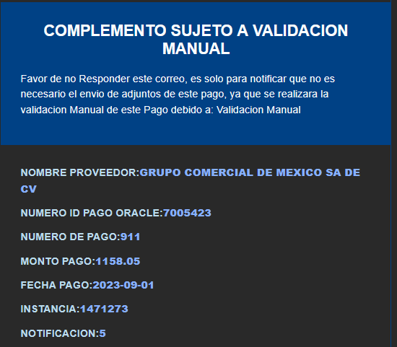

US001-5
Notificacion Estatus suspencion de pagos exclusion
1. Notificacion Estatus suspencion de pagos. • Reporte OTBI sin Pagos con estatus en 0 (error). • Reporte OTBI con facturas no pagadas con Hold "N". • No Existe en Reporte de Exclusion. | 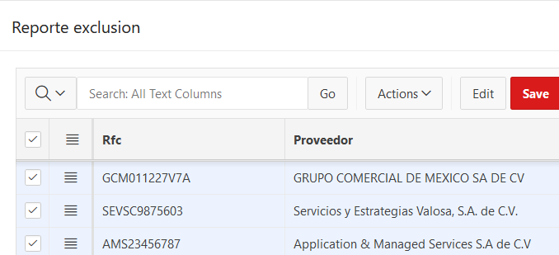
2. Se realiza el envio de request en la peticion del servicio http://ersoaprod02lab-soa-0.snproduccin.vcner.oraclevcn.com:9073/soa-infra/services/DEV/ValidationPaymentsAPBiz/ValidationPaymentsBiz?WSDL peracion:SendPaymentsAP
3. Se recibe correo de respuesta de la integracion. • Notificación con estatus de Error. • Reporte APEX con estatus de Error. • Reporte OTBI con Pago con estatus en 0 (error). • Reporte OTBI con facturas no pagadas con Hold "Y". • Facturas con Plazos Retenidos. |  | 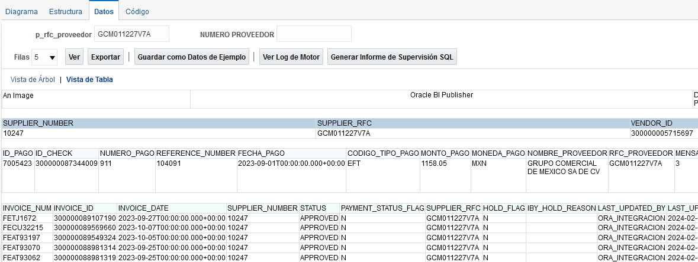

US001-6
Ejecucion proceso manual REPSE Retiene
1. Ejecucion de proceso manual desde pantalla APEX. | 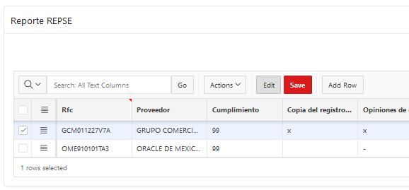 | 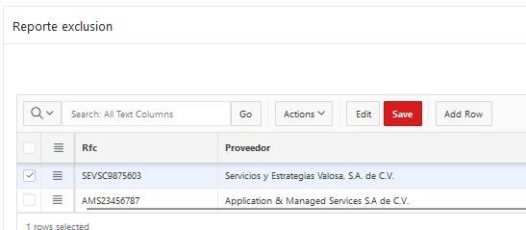
2. Se realiza ejecucion manual desde boton APEX.
3. Se obtine retencion repse de proveedores menores al 100.

US001-7
Ejecucion proceso manual REPSE Retiene pero Libera Retenciones por Exclusion.
1. Ejecucion de proceso manual desde pantalla APEX. | 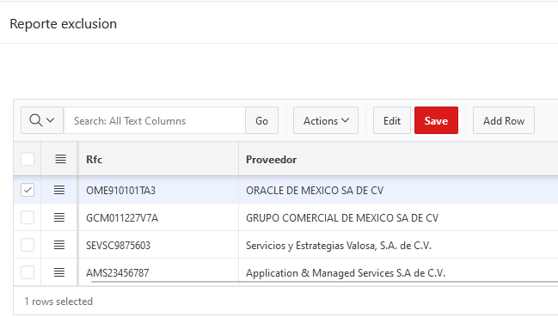
2. Se realiza ejecucion manual desde boton APEX.
3. Se obtine retencion liberada debido a la exclusion.

US001-8
Ejecucion proceso REPSE Retencion por pago pendiente.
1. Ejecucion de proceso manual desde pantalla APEX. | 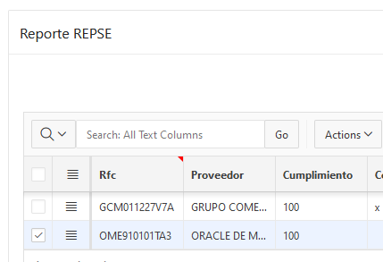
2. Se realiza ejecucion manual desde boton APEX.
3. Se obtine retencion liberada debido a la exclusion.

